Solicitud gráfica
 | Área: | Matemáticas |  |  | Fecha:
 | Grado: | 8 |  |  | 2016-02-12
 | Título del tema: | Las funciones |  |  | ¿Cuaderno de estudio o recurso? | Recurso
 | Editor: | Josué Malagón |  |  | Motor del recurso | M101

 | Código guión o recurso: | MA_08_07_CO_REC220 | ← Para determinar este código, visite la hoja de Ayuda
 |  |  |  |  | ESPECIFICACIÓN DE ARCHIVOS A ENTREGAR
Núm. | Archivo Shutterstock o ruta en web | Imagen para: | Tipo | Ubicación de la imagen en el recurso M101 | Nombre imagen SMALL | Tamaño imagen SMALL | Nombre imagen ZOOM | Tamaño imagen ZOOM | Descripción | Observaciones
IMG01 | ver observaciones | Recurso M101 | Ilustración | Contenido | MA_08_07_CO_REC220_IMG01n.png | 286 x 286 px | MA_08_07_CO_REC220_IMG01a.png | 500 x 500 px | Plano cartesiano, pregunta uno, agregar nombres a los ejes (X y Y) en mayúscula y cursiva | 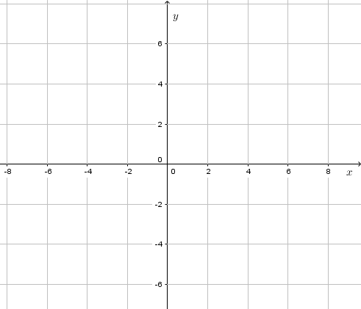
IMG02 | ver observaciones | Recurso M101 | Ilustración | Contenido | MA_08_07_CO_REC220_IMG02n.png | 286 x 286 px | MA_08_07_CO_REC220_IMG02a.png | 500 x 500 px | Funciones, pregunta dos, fórmulas en archivo adjunto, | 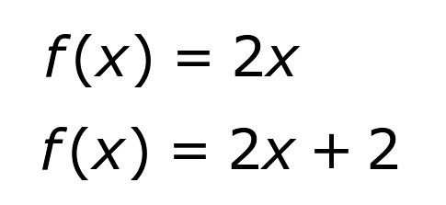
IMG03 | ver observaciones | Recurso M101 | Ilustración | Contenido | MA_08_07_CO_REC220_IMG03n.png | 286 x 286 px | MA_08_07_CO_REC220_IMG03a.png | 500 x 500 px | Funciones, pregunta tres, fórmulas en archivo adjunto | 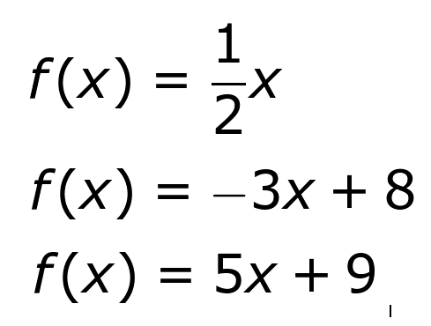
IMG04 | ver observaciones | Recurso M101 | Ilustración | Contenido | MA_08_07_CO_REC220_IMG04n.png | 286 x 286 px | MA_08_07_CO_REC220_IMG04a.png | 500 x 500 px | Gráfica recta, pregunta seis, nombres de los ejes deben estar en mayúscula y cursiva, tener cuidado con los signos menos | 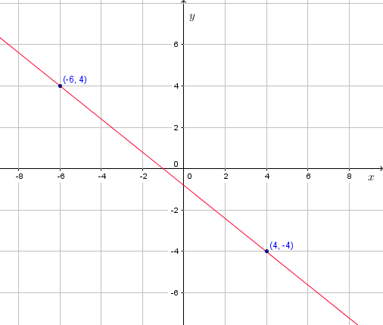
IMG05 | ver observaciones | Recurso M101 | Ilustración | Contenido | MA_08_07_CO_REC220_IMG05n.png | 286 x 286 px | MA_08_07_CO_REC220_IMG05a.png | 500 x 500 px | Gráfica recta, pregunta siete, nombres de los ejes en mayúscula y cursiva, tener cuidado con los menos | 